ARG CONSULTORES
900,699,679 | ARG CONSULTORES & SERVICIOS S.A.S
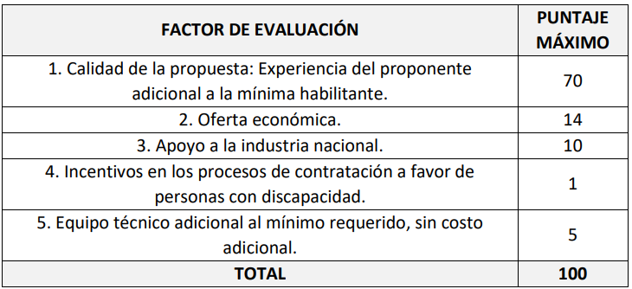

Acreditación experiencia adicional

 | Objeto | Valor | CÓDIGO
Contrato 1 | 77 - INTERVENTORÍA INTEGRAL: TÉCNICA, FINANCIERA, ADMINISTRATIVA Y JURÍDICA DE LA ADQUISICIÓN Y DISTRIBUCIÓN DE MOBILIARIO ESCOLAR A ESTABLECIMIENTOS EDUCATIVOS PÚBLICOS DE LA NACIÓN FOCALIZADOS POR EL MEN (FASE I). | 630,576,240.00 | 84111600 80101600
Contrato 2 | 7 - REALIZAR LA INTERVENTORÍA TÉCNICA, ADMINISTRATIVA, FINANCIERA, CONTABLE, SOCIAL, AMBIENTAL Y URÍDICO PARA LA DOTACIÓN DE MOBILIARIO ESCOLAR, PARA EL MEJORAMIENTO DE LOS AMBIENTES SCOLARES EN EL DEPARTAMENTO DE CAQUETÁ. | 551,040,805.00 | 84111600 80101600
 |  | 1,181,617,045.00

CERTIFICACIÓN FIRMADA POR REPRESENTANTE LEGAL (ANEXO 12 - APOYO A LA INDUSTRIA NACIONAL |  |  | OK ENTREGADO

CERTIFICACIÓN FIRMADA POR REPRESENTANTE LEGAL (ANEXO 25 - PERSONAL CON DISCAPACIDAD |  |  | OK ENTREGADO

CERTIFICACIÓN FIRMADA POR REPRESENTANTE LEGAL (ANEXO 22 - CONTRATACIÓN PROFESIONAL ADICIONAL |  |  | OK ENTREGADO

